Polska a UE
Średnie miesięczne ceny skupu mleka surowego

Dane Komisji Europejskiej

KRAJ | I | II | III | IV | V | VI | VII | VIII | IX | X | XI | XII | I-2005 | II | III | IV | V | VI | VII | VIII | IX | X | XI | XII | I-16 | II | III | IV | V | VI | VII | VIII | IX | X | XI | XII | I-17 | II | III | IV | V | VI | VII | VIII | IX | X | XI | XII | I-18 | II | III | IV | V | VI | VII | VIII
Francja | 29.220 | 29.040 | 27.180 | 24.740 | 25.750 | 26.440 | 28.420 | 30.560 | 30.770 | 30.400 | 30.160 | 29.770 | 30.840 | 30.260 | 28.460 | 26.590 | 26.180 | 26.720 | 28.190 | 30.520 | 32.650 | 32.4 | 32.5 | 32.1 | 29.1 | 28.9 | 28.0 | 28.4 | 28.8 | 28.7 | 28.4 | 29.4 | 30.2 | 31.6 | 32.3 | 32.7 | 34.2 | 33.3 | 30.5 | 33.6 | 32.4 | 32.3 | 34.0 | 35.0 | 36.6 | 36.2 | 36.4 | 36.0 | 35.3 | 35.0 | 33.9 | 32.3 | 32.4 | 33.6 | 33.7
Niemcy | 28.640 | 28.120 | 27.710 | 27.650 | 27.990 | 27.780 | 27.870 | 28.440 | 29.690 | 30.990 | 31.500 | 30.520 | 27.250 | 26.750 | 26.450 | 26.300 | 26.150 | 26.320 | 26.350 | 26.700 | 28.770 | 34.4 | 34.7 | 34.4 | 28.9 | 28.1 | 27.3 | 25.7 | 24.0 | 23.2 | 23.4 | 24.3 | 26.4 | 30.4 | 33.1 | 33.7 | 34.1 | 34.0 | 33.6 | 33.5 | 33.8 | 34.4 | 35.9 | 37.4 | 39.4 | 40.3 | 40.5 | 40.0 | 36.8 | 34.9 | 34.2 | 33.0 | 32.4 | 32.6 | 33.2
Polska |  |  |  |  | 16.900 | 20.700 | 22.000 | 22.230 | 22.800 | 23.400 | 24.700 | 25.500 | 26.620 | 26.410 | 25.800 | 25.190 | 24.910 | 23.950 | 23.970 | 24.590 | 24.970 | 28.9 | 30.1 | 29.8 | 26.1 | 25.6 | 25.7 | 24.4 | 23.3 | 23.1 | 23.3 | 25.0 | 26.4 | 28.3 | 29.6 | 30.7 | 30.2 | 30.6 | 30.5 | 30.7 | 31.0 | 31.3 | 31.6 | 32.6 | 33.7 | 34.8 | 36.0 | 36.1 | 34.0 | 33.0 | 32.4 | 32.0 | 30.7 | 30.4 | 30.4
Słowacja | 22.510 | 22.790 | 22.970 | 23.010 | 22.260 | 22.610 | 22.680 | 22.610 | 22.870 | 23.350 | 23.880 | 24.430 | 25.110 | 25.110 | 25.280 | 24.530 | 24.610 | 24.290 | 23.730 | 24.180 | 24.370 | 29.3 | 29.9 | 30.6 | 27.5 | 26.8 | 25.9 | 24.7 | 23.7 | 23.2 | 23.1 | 23.4 | 24.2 | 25.8 | 27.1 | 28.3 | 29.2 | 29.5 | 29.5 | 29.8 | 29.9 | 30.0 | 30.5 | 30.9 | 32.0 | 33.1 | 33.6 | 34.0 | 33.7 | 33.0 | 32.4 | 30.9 | 30.7 | 30.6 | 30.8
Czechy | 24.140 | 24.010 | 24.130 | 24.420 | 24.990 | 24.990 | 25.120 | 25.120 | 25.370 | 25.780 | 26.460 | 27.220 | 27.560 | 27.630 | 27.360 | 27.160 | 27.000 | 26.620 | 26.010 | 26.210 | 27.000 | 27.6 | 31.2 | 31.0 | 26.4 | 25.5 | 24.5 | 23.6 | 22.5 | 22.0 | 22.0 | 22.3 | 23.1 | 24.4 | 25.7 | 27.0 | 28.0 | 28.8 | 29.3 | 29.9 | 30.4 | 31.0 | 31.5 | 31.6 | 33.1 | 34.7 | 35.2 | 35.4 | 34.5 | 33.8 | 32.8 | 32.1 | 31.2 | 30.8 | 28.2
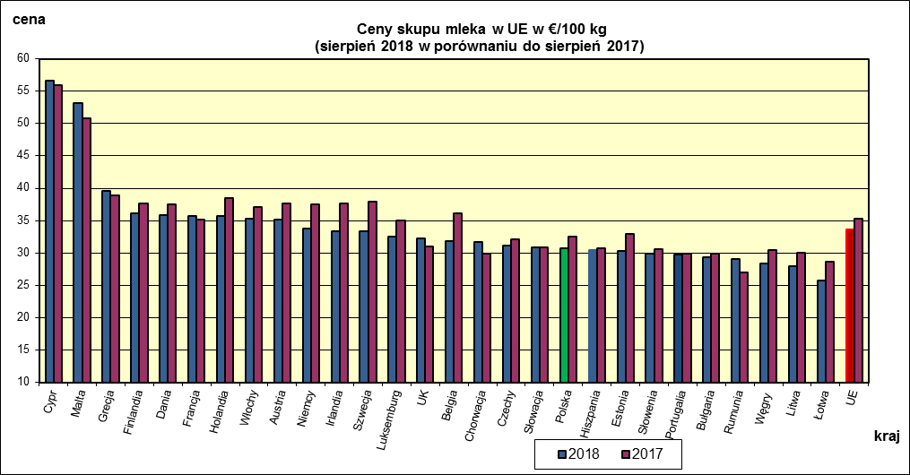
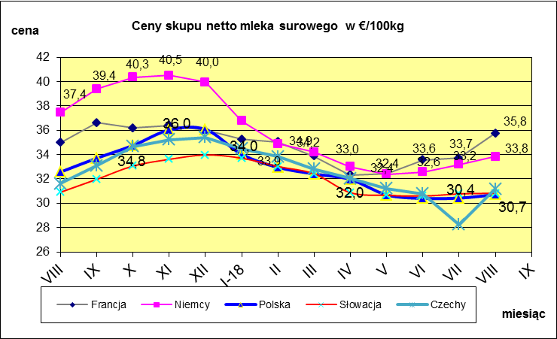
 | dane wstępne |  |  |  |  |  |  |  |  |  |  |  |  |  |  |  |  |  |  |  |  |  | VIII-2018 | VIII-2017
 |  |  |  |  |  |  |  |  |  |  |  |  |  |  |  |  |  |  |  |  |  | Cypr | 56.68 | 55.96
 |  |  |  |  |  |  |  |  |  |  |  |  |  |  |  |  |  |  |  |  |  | Malta | 53.21 | 50.85
 |  |  |  |  |  |  |  |  |  |  |  |  |  |  |  |  |  |  |  |  |  | Grecja | 39.59 | 38.83
 |  |  |  |  |  |  |  |  |  |  |  |  |  |  |  |  |  |  |  |  |  | Finlandia | 36.08 | 37.66
 |  |  |  |  |  |  |  |  |  |  |  |  |  |  |  |  |  |  |  |  |  | Dania | 35.81 | 37.51
 |  |  |  |  |  |  |  |  |  |  |  |  |  |  |  |  |  |  |  |  |  | Francja | 35.76 | 35.11
 |  |  |  |  |  |  |  |  |  |  |  |  |  |  |  |  |  |  |  |  |  | Holandia | 35.75 | 38.5
 |  |  |  |  |  |  |  |  |  |  |  |  |  |  |  |  |  |  |  |  |  | Włochy | 35.26 | 37.15
 |  |  |  |  |  |  |  |  |  |  |  |  |  |  |  |  |  |  |  |  |  | Austria | 35.12 | 37.7
 |  |  |  |  |  |  |  |  |  |  |  |  |  |  |  |  |  |  |  |  |  | Niemcy | 33.83 | 37.44
 |  |  |  |  |  |  |  |  |  |  |  |  |  |  |  |  |  |  |  |  |  | Irlandia | 33.41 | 37.68
 |  |  |  |  |  |  |  |  |  |  |  |  |  |  |  |  |  |  |  |  |  | Szwecja | 33.29 | 37.99
 |  |  |  |  |  |  |  |  |  |  |  |  |  |  |  |  |  |  |  |  |  | Luksemburg | 32.49 | 35.02
 |  |  |  |  |  |  |  |  |  |  |  |  |  |  |  |  |  |  |  |  |  | UK | 32.19 | 30.97
 |  |  |  |  |  |  |  |  |  |  |  |  |  |  |  |  |  |  |  |  |  | Belgia | 31.82 | 36.06
 |  |  |  |  |  |  |  |  |  |  |  |  |  |  |  |  |  |  |  |  |  | Chorwacja | 31.65 | 29.95
 | Ceny sprzedaży netto odtłuszczonego mleka w proszku i masła ekstra w blokach*. |  |  |  |  |  |  |  |  |  |  |  |  |  |  |  |  |  |  |  |  | Czechy | 31.17 | 32.08
 |  |  |  |  |  |  |  |  |  |  |  |  |  |  |  |  |  |  |  |  |  | Słowacja | 30.82 | 30.91
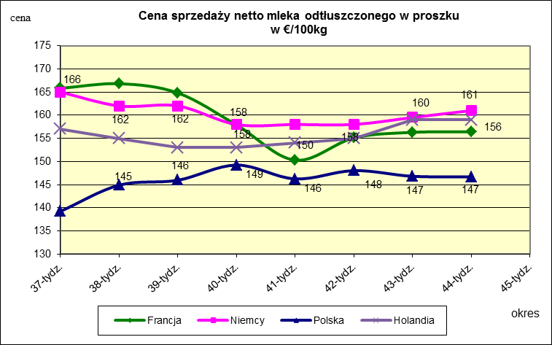
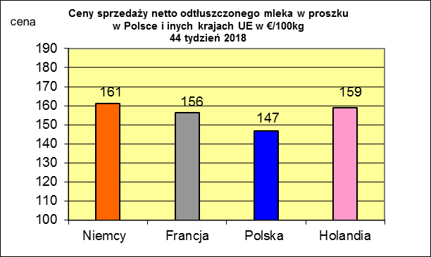
 |  |  |  |  |  |  |  |  |  |  |  |  |  |  |  |  |  |  |  |  |  | Polska | 30.72 | 32.57
 |  |  |  |  |  |  |  |  |  |  |  |  |  |  |  |  |  |  |  |  |  | Hiszpania | 30.49 | 30.68
 |  |  |  |  |  |  |  |  |  |  |  |  |  |  |  |  |  |  |  |  |  | Estonia | 30.34 | 32.94
 |  |  |  |  |  |  |  |  |  |  |  |  |  |  |  |  |  |  |  |  |  | Słowenia | 29.89 | 30.56

 |  |  |  |  |  |  |  |  |  |  |  |  |  |  |  |  |  |  |  |  |  | Portugalia | 29.79 | 29.85
 |  |  |  |  |  |  |  |  |  |  |  |  |  |  |  |  |  |  |  |  |  | Bułgaria | 29.38 | 29.84
 |  |  |  |  |  |  |  |  |  |  |  |  |  |  |  |  |  |  |  |  |  | Rumunia | 29 | 26.91
 |  |  |  |  |  |  |  |  |  |  |  |  |  |  |  |  |  |  |  |  |  | Węgry | 28.33 | 30.47
 |  |  |  |  |  |  |  |  |  |  |  |  |  |  |  |  |  |  |  |  |  | Litwa | 27.97 | 30.05
 |  |  |  |  |  |  |  |  |  |  |  |  |  |  |  |  |  |  |  |  |  | Łotwa | 25.74 | 28.65
 |  |  |  |  |  |  |  |  |  |  |  |  |  |  |  |  |  |  |  |  |  | UE | 33.63 | 35.25

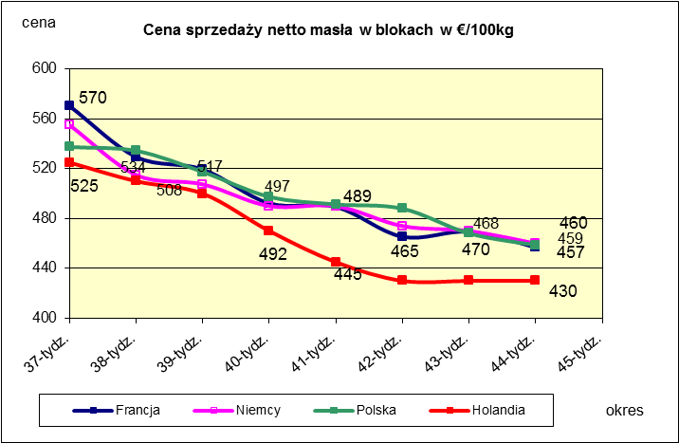
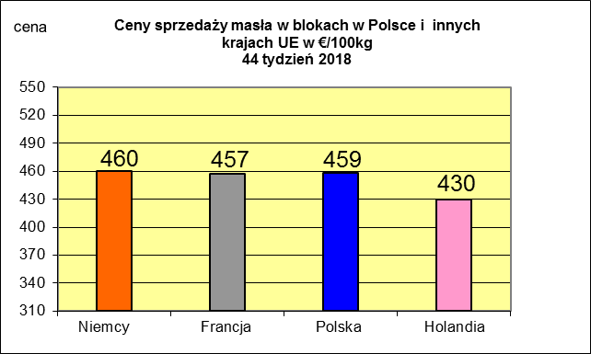
 |  |  |  |  |  |  |  |  |  |  |  |  |  |  |  |  |  |  |  |  |  |  | 2017r. | 2016r.
 |  |  |  |  |  |  |  |  |  |  |  |  |  |  |  |  |  |  |  |  |  | Cypr | 55.88 | 56
 |  |  |  |  |  |  |  |  |  |  |  |  |  |  |  |  |  |  |  |  |  | Grecja | 38.79 | 38.65
 |  |  |  |  |  |  |  |  |  |  |  |  |  |  |  |  |  |  |  |  |  | Holandia | 37.96 | 28.38
 |  |  |  |  |  |  |  |  |  |  |  |  |  |  |  |  |  |  |  |  |  | Szwecja | 37.94 | 30.7
 |  |  |  |  |  |  |  |  |  |  |  |  |  |  |  |  |  |  |  |  |  | Finlandia | 37.63 | 37.2
 |  |  |  |  |  |  |  |  |  |  |  |  |  |  |  |  |  |  |  |  |  | Austria | 37.34 | 31.17
 |  |  |  |  |  |  |  |  |  |  |  |  |  |  |  |  |  |  |  |  |  | Włochy | 37.02 | 31.99
 |  |  |  |  |  |  |  |  |  |  |  |  |  |  |  |  |  |  |  |  |  | Dania | 36.79 | 28.68
 |  |  |  |  |  |  |  |  |  |  |  |  |  |  |  |  |  |  |  |  |  | Irlandia | 36.42 | 28.1
 |  |  |  |  |  |  |  |  |  |  |  |  |  |  |  |  |  |  |  |  |  | Niemcy | 36.41 | 27.38
 |  |  |  |  |  |  |  |  |  |  |  |  |  |  |  |  |  |  |  |  |  | Luksemburg | 35.42 | 28
 |  |  |  |  |  |  |  |  |  |  |  |  |  |  |  |  |  |  |  |  |  | Belgia | 35.05 | 26.7
 |  |  |  |  |  |  |  |  |  |  |  |  |  |  |  |  |  |  |  |  |  | Francja | 34.4 | 30.18
 |  |  |  |  |  |  |  |  |  |  |  |  |  |  |  |  |  |  |  |  |  | Estonia | 32.68 | 23.76
 |  |  |  |  |  |  |  |  |  |  |  |  |  |  |  |  |  |  |  |  |  | Polska | 32.37 | 25.96
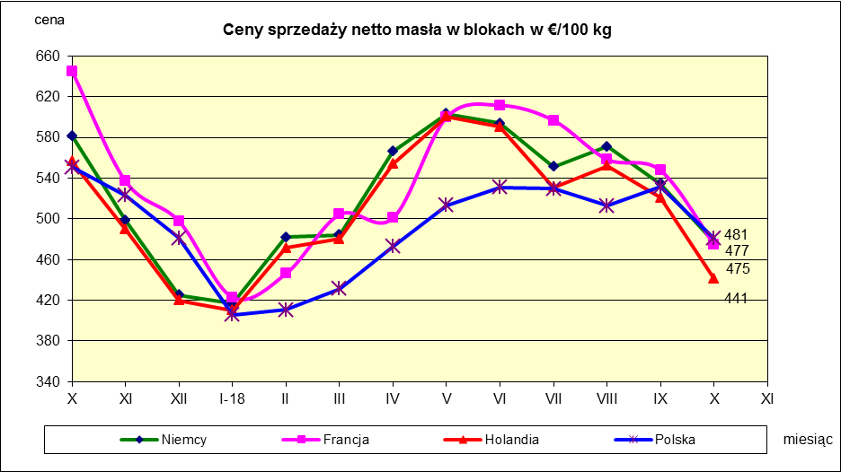
 |  |  |  |  |  |  |  |  |  |  |  |  |  |  |  |  |  |  |  |  |  | UK | 31.89 | 27.18
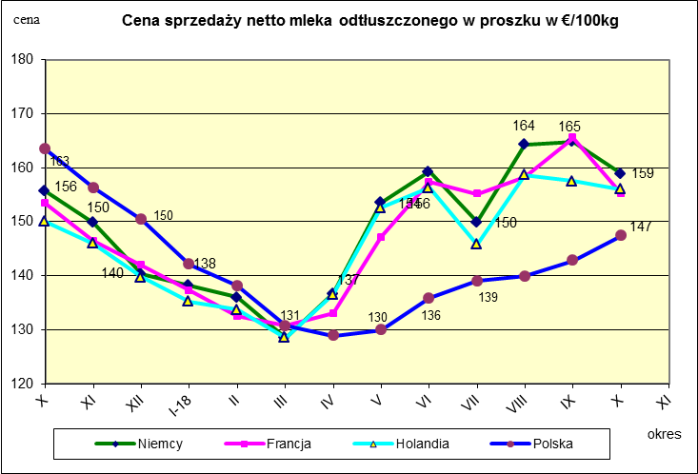
 |  |  |  |  |  |  |  |  |  |  |  |  |  |  |  |  |  |  |  |  |  | Czechy | 31.59 | 24.08
 |  |  |  |  |  |  |  |  |  |  |  |  |  |  |  |  |  |  |  |  |  | Słowacja | 30.99 | 25.31
 |  |  |  |  |  |  |  |  |  |  |  |  |  |  |  |  |  |  |  |  |  | Hiszpania | 30.96 | 29.12
 |  |  |  |  |  |  |  |  |  |  |  |  |  |  |  |  |  |  |  |  |  | Litwa | 30.61 | 21.72
 |  |  |  |  |  |  |  |  |  |  |  |  |  |  |  |  |  |  |  |  |  | Węgry | 30.48 | 23.8
 |  |  |  |  |  |  |  |  |  |  |  |  |  |  |  |  |  |  |  |  |  | Słowenia | 30.32 | 25.28
 |  |  |  |  |  |  |  |  |  |  |  |  |  |  |  |  |  |  |  |  |  | Łotwa | 29.76 | 21.63
 |  |  |  |  |  |  |  |  |  |  |  |  |  |  |  |  |  |  |  |  |  | Portugalia | 29.68 | 27.77
 |  |  |  |  |  |  |  |  |  |  |  |  |  |  |  |  |  |  |  |  |  | Rumunia | 29.19 | 25.66
 |  |  |  |  |  |  |  |  |  |  |  |  |  |  |  |  |  |  |  |  |  | UE | 34.86 | 28.46

*Źródło:clal.it, FranceAgriMer, prodzuivel.nl

Średnie mies. 2016-2018
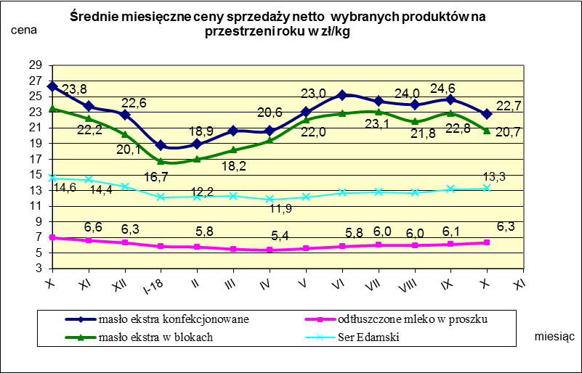

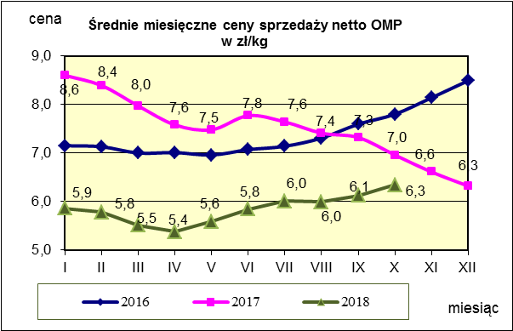
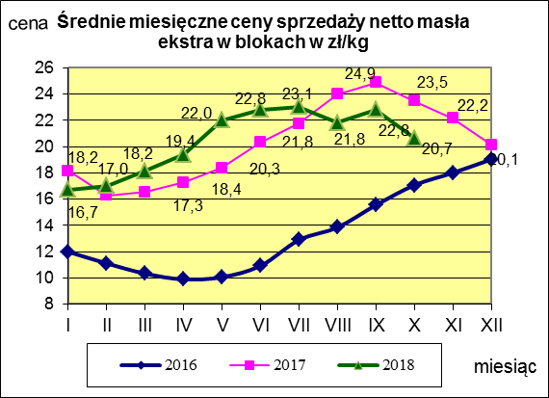
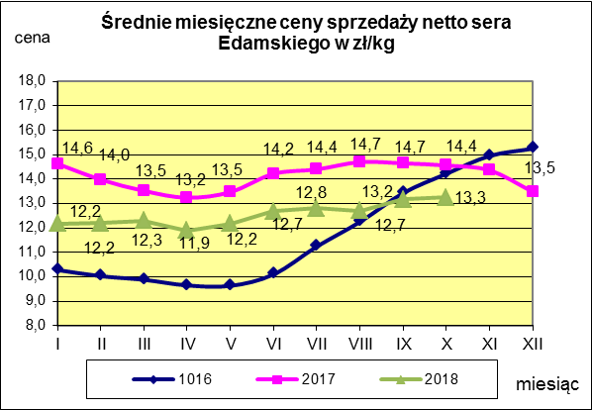

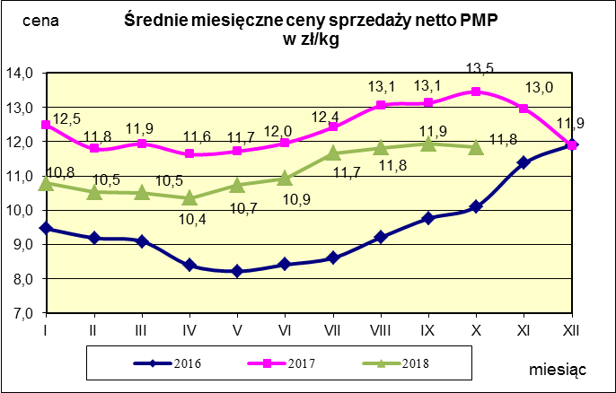
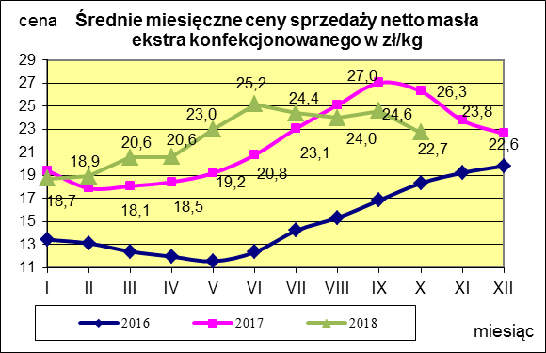
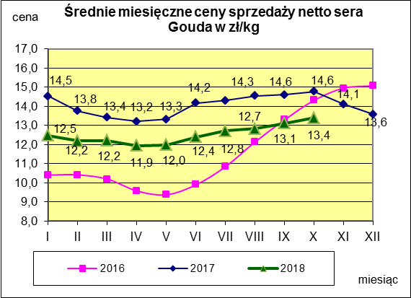

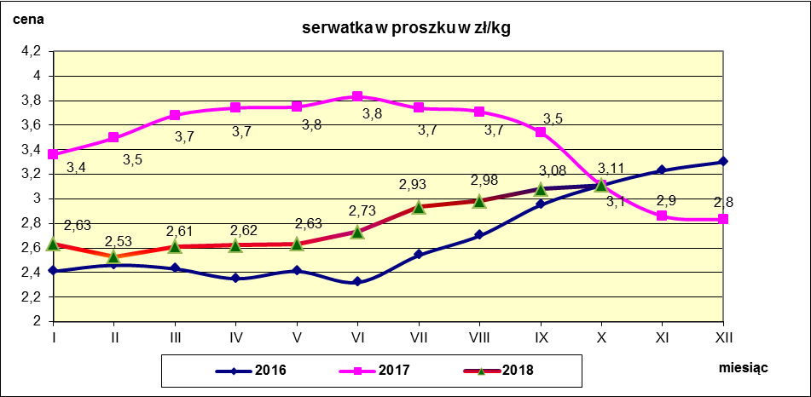

c. sprzedaży sery i twarogi
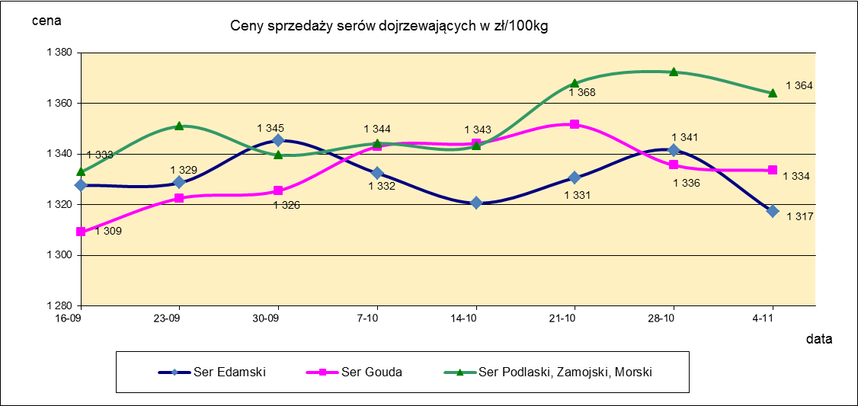
Ceny sprzedaży (NETTO) wybranych produktów mleczarskich za okres: 29.10-04.11.2018r.
Średnie ceny liczone są jako średnia ważona za 100 kg.
Daty podane w tabelach oznaczają ostatni dzień analizowanego tygodnia (poniedziałek - niedziela)
TOWAR | Rodzaj | POLSKA |  |  | MAKROREGION
 |  |  |  |  | PÓŁNOCNY |  |  | CENTRALNY |  |  | POŁUDNIOWO-WSCHODNI |  |  | ZACHODNI
 |  | Cena [zł/100kg] |  | Tygodn. zmiana | Cena [zł/100kg] |  | Tygodn. zmiana | Cena [zł/100kg] |  | Tygodn. zmiana | Cena [zł/100kg] |  | Tygodn. zmiana | Cena [zł/100kg] |  | Tygodn. zmiana
 |  | 2018-11-04 | 2018-10-28 | ceny [%] | 2018-11-04 | 2018-10-28 | ceny [%] | 2018-11-04 | 2018-10-28 | ceny [%] | 2018-11-04 | 2018-10-28 | ceny [%] | 2018-11-04 | 2018-10-28 | ceny [%]
SERY DOJRZEWAJĄCE | EDAMSKI | 1,317.36 | 1,341.47 | -1.8 | 1,326.15 | 1,352.96 | -2.0 | 1,412.92 | 1,377.26 | 2.6 | nld | nld | - | 1,216.61 | 1,212.99 | 0.3
 | GOUDA | 1,333.51 | 1,335.58 | -0.2 | 1,323.70 | 1,319.07 | 0.4 | 1,378.20 | 1,351.45 | 2.0 | 1,371.75 | 1,419.24 | -3.3 | 1,395.97 | 1,384.45 | 0.8
 | CHEDDAR | 1,378.75 | 1,418.85 | -2.8 | nld | nld | - | nld | nld | - | -- | -- | -- | -- | -- | --
 | EMENTALER | 1,502.73 | 1,508.52 | -0.4 | 1,558.45 | 1,656.93 | -5.9 | nld | nld | - | nld | nld | - | nld | nld | -
 | PODLASKI, ZAMOJSKI, MORSKI | 1,363.99 | 1,372.33 | -0.6 | 1,367.88 | 1,370.56 | -0.2 | nld | nld | - | 1,303.92 | 1,373.37 | -5.1 | nld | nld | -
 | PARMEZAN | -- | -- | -- | -- | -- | -- | -- | -- | -- | -- | -- | -- | -- | -- | --
 | RADAMER | nld | nld | - | -- | -- | -- | -- | -- | -- | nld | nld | - | -- | -- | --
Ser typu MOZZARELLA |  | 1,461.78 | 1,492.10 | -2.0 | 1,474.83 | 1,524.22 | -3.2 | 1,374.80 | 1,394.97 | -1.4 | 1,304.31 | 1,277.94 | 2.1 | -- | -- | --
Ser typu FETA |  | 1,077.19 | 1,070.48 | 0.6 | nld | nld | - | nld | nld | - | nld | nld | - | -- | -- | --
SERY PLEŚNIOWE |  | 2,004.03 | 1,959.85 | 2.3 | nld | nld | - | -- | -- | -- | -- | -- | -- | 2,246.77 | 2,100.09 | 7.0
SERY i TWAROGI ŚWIEŻE | twaróg min. 40% tł. | 897.19 | 918.77 | -2.3 | 925.84 | 932.65 | -0.7 | 957.54 | 1,014.84 | -5.6 | 857.53 | 877.60 | -2.3 | 790.18 | 778.93 | 1.4
 | serek granulowany min. 40% tł. | 666.30 | 669.44 | -0.5 | nld | nld | - | nld | nld | - | nld | nld | - | nld | nld | -

c. sprzedaży produkty stałe
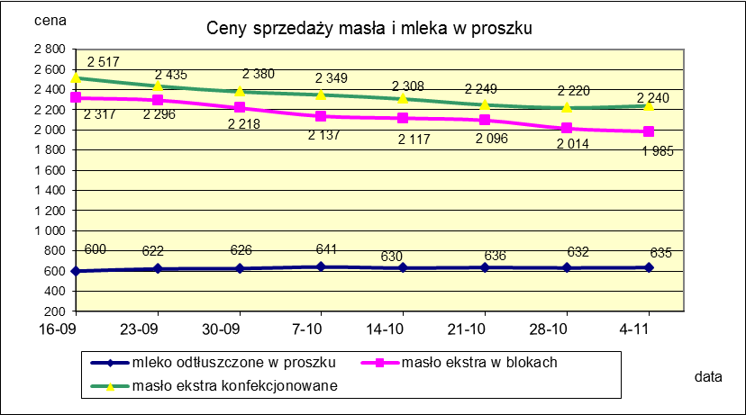
Ceny sprzedaży (NETTO) wybranych produktów mleczarskich za okres: 29.10-04.11.2018r.
Średnie ceny liczone są jako średnia ważona za 100 kg.
Daty podane w tabelach oznaczają ostatni dzień analizowanego tygodnia (poniedziałek - niedziela)

TOWAR | Rodzaj towaru | POLSKA |  |  | MAKROREGION
 |  |  |  |  | PÓŁNOCNY |  |  | CENTRALNY |  |  | POŁUDNIOWO-WSCHODNI |  |  | ZACHODNI
 |  | Cena [zł/100kg] |  | Tygodn. zmiana | Cena [zł/100kg] |  | Tygodn. zmiana | Cena [zł/100kg] |  | Tygodn. zmiana | Cena [zł/100kg] |  | Tygodn. zmiana | Cena [zł/100kg] |  | Tygodn. zmiana
 |  | 2018-11-04 | 2018-10-28 | ceny [%] | 2018-11-04 | 2018-10-28 | ceny [%] | 2018-11-04 | 2018-10-28 | ceny [%] | 2018-11-04 | 2018-10-28 | ceny [%] | 2018-11-04 | 2018-10-28 | ceny [%]
Masło 82% tł., 16% wody | w blokach | 1,984.82 | 2,014.50 | -1.5 | 2,003.01 | 2,022.19 | -0.9 | 2,068.92 | 2,110.32 | -2.0 | 2,168.65 | 2,150.94 | 0.8 | 1,878.75 | 1,908.60 | -1.6
 | konfekcja | 2,240.41 | 2,219.77 | 0.9 | 2,229.45 | 2,197.33 | 1.5 | 2,263.66 | 2,289.64 | -1.1 | 2,205.07 | 2,160.56 | 2.1 | 2,313.22 | 2,322.10 | -0.4
Masło 80% tł., 16%wody, 2% soli | w blokach | -- | -- | -- | -- | -- | -- | -- | -- | -- | -- | -- | -- | -- | -- | --
Masło | Ogółem | 2,190.45 | 2,191.38 | 0.0 | 2,178.92 | 2,169.35 | 0.4 | 2,260.32 | 2,279.58 | -0.8 | 2,204.58 | 2,160.42 | 2.0 | 2,191.76 | 2,239.60 | -2.1
Mleko w proszku | pełne | 1,161.66 | 1,177.53 | -1.3 | 1,114.22 | 1,148.92 | -3.0 | 1,230.00 | 1,226.24 | 0.3 | nld | nld | - | nld | nld | -
 | odtłuszczone | 634.93 | 631.89 | 0.5 | 648.71 | 629.62 | 3.0 | 642.53 | 645.33 | -0.4 | 625.95 | 590.68 | 6.0 | 625.42 | 627.78 | -0.4
 | Ogółem | 687.73 | 743.46 | -7.5 | 720.03 | 729.02 | -1.2 | 675.34 | 748.61 | -9.8 | 917.40 | 857.09 | 7.0 | 654.27 | 736.64 | -11.2
Mleko zagęszczone | słodzone | nld | nld | - | -- | -- | -- | -- | -- | -- | -- | -- | -- | nld | nld | -
 | niesłodzone | 562.01 | 543.27 | 3.4 | nld | nld | - | -- | -- | -- | -- | -- | -- | nld | nld | -
 | Ogółem | 710.39 | 677.81 | 4.8 | nld | nld | - | -- | -- | -- | -- | -- | -- | nld | nld | -
Bezwodny tłuszcz mleczny |  | nld | nld | - | nld | nld | - | -- | -- | -- | -- | -- | -- | -- | -- | --
Serwatka w proszku |  | 308.58 | 312.63 | -1.3 | 312.40 | 320.84 | -2.6 | 261.35 | 269.24 | -2.9 | nld | nld | - | -- | -- | --
Laktoza |  | -- | -- | -- | -- | -- | -- | -- | -- | -- | -- | -- | -- | -- | -- | --
Kazeina i kazeiniany |  | -- | -- | -- | -- | -- | -- | -- | -- | -- | -- | -- | -- | -- | -- | --

mleko do skupu
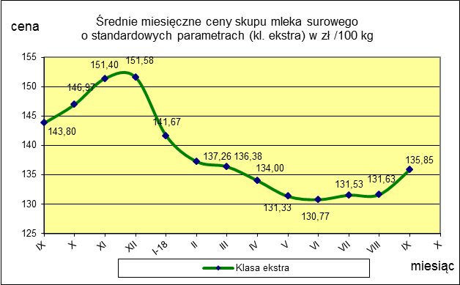
ŚREDNIA WAŻONA CENA SKUPU MLEKA ( NETTO) O STANDARDOWYCH PARAMETRACH (d. KL. EKSTRA) w zł/100kg

 |  |  | TOWAR |  | POLSKA
 |  |  |  |  | Cena [zł/100kg] |  | Miesięczna. zmiana ceny
 |  |  |  |  | wrzesień | sierpień
 |  |  | Mleko surowe do skupu o standardowych parametrach |  | 135.85 | 131.63 | 3.2

TOWAR | MAKROREGION
 | PÓŁNOCNY |  |  | CENTRALNY |  |  | POŁUDNIOWO-WSCHODNI |  |  | ZACHODNI
 | Cena [zł/100kg] |  | Miesięczna zmiana | Cena [zł/100kg] |  | Miesięczna zmiana | Cena [zł/100kg] |  | Miesięczna zmiana | Cena [zł/100kg] |  | Miesięczna zmiana
 | wrzesień | sierpień | ceny [%] | wrzesień | sierpień | ceny [%] | wrzesień | sierpień | ceny [%] | wrzesień | sierpień | ceny [%]
Mleko surowe do skupu o standardowych parametrach | 140.26 | 136.53 | 2.7 | 128.35 | 122.46 | 4.8 | 132.90 | 127.93 | 3.9 | 130.76 | 128.16 | 2.0

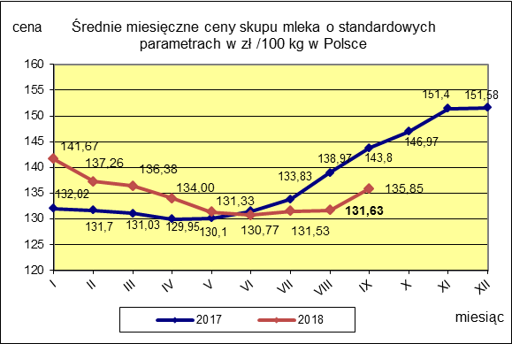
 |  |  |  |  |  |  | POLSKA
 |  |  |  |  |  | TOWAR | wrzesień 2018 | wrzesień 2017 | wrzesień 2016 | Zmiana ceny [%] w 2018r. w stos. do lat:
 |  |  |  |  |  |  |  |  |  | 2017r. | 2016r.
 |  |  |  |  |  | Mleko o standardowych parametrach | 135.85 | 143.80 | 114.21 | -5.5 | 18.9

